Cover
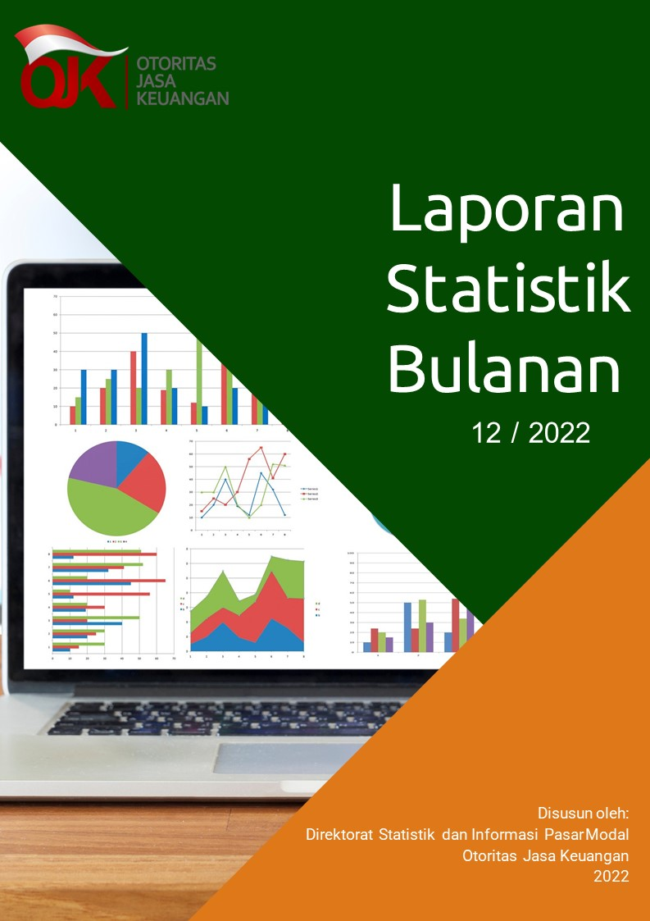

Disclaimer
STATISTIK PASAR MODAL BULAN DESEMBER 2022

Disclaimer
OJK tidak bertanggung jawab atas kerugian yang ditimbulkan dari penggunaan data pada publikasi ini.

 | Direktorat Statistik dan Informasi Pasar Modal

